１実施主体等の概要（その１）
１ 事業実施主体等の概要及び添付書類
（１）事業実施主体の概要
 | （ふりがな） |  |  |  |  | （ |  |  |  |  |  |  |  |  |  |  |  |  |  |  | ） | 代表者 | 役職名
 | 事業実施主体の名称 |  |  |  |  |  |  |  |  |  |  |  |  |  |  |  |  |  |  |  |  |  | 氏名
 | 主たる事務所の所在地 |  |  |  |  | （ | 〒 |  |  |  | － |  |  |  | ） |  |  |  |  |  |  | 事業 担当者 | 役職名
 |  |  |  |  |  |  |  |  |  |  |  |  |  |  |  |  |  |  |  |  |  |  | 氏名
 |  |  |  |  |  |  |  |  |  |  |  |  |  |  |  |  |  |  |  |  |  | 連絡先 | 電話番号
 |  |  |  |  |  |  |  |  |  |  |  |  |  |  |  |  |  |  |  |  |  |  | Ｅ-mail
注１
 | 事業実施場所（住所） |  |  |  |  |  |  |  |  |  |  |  |  |  |  |  |  |  |  |  |  | 業種
 |  |  |  |  |  |  |  |  |  |  |  |  |  |  |  |  |  |  |  |  |  | 設立年月日 |  | 年 月 日
 |  |  |  |  |  |  |  |  |  |  |  |  |  |  |  |  |  |  |  |  |  | 資本金 |  |  |  | 千円
 |  |  |  |  |  |  |  |  |  |  |  |  |  |  |  |  |  |  |  |  |  | 直近決算の 年間売上高 |  |  |  | 千円
 | HPアドレス |  |  |  |  |  |  |  |  |  |  |  |  |  |  |  |  |  |  |  |  | 常時使用する従業員数 |  |  |  | 名
注2
（２）HACCPチーム編成状況
 | 担当部門 |  |  |  |  |  |  |  |  | 責任者及び 担当者の別 |  |  | 氏 名 |  |  |  |  |  |  | 担当部門における役割、HACCP研修受講状況等
 | 【記載注意】 （1）HACCPチームメンバーのうち、必ず１名はHACCP研修受講者を含め、該当者の「受講済み研修名」及び「研修の受講年月日」を明記してください。 また、「受講したことがわかる書類」も添付してください。修了証書等は必須でありませんが、実際に研修を受けたことがわかる証拠書類（申込時のメール、具体的な研修会名やその日時等を含む報告書等）を添付してください。(イベント等のセミナーで行われるような数時間程度でダイジェスト紹介をするものは該当しません。) （2）HACCPチームは、募集期間締切時点までに編成されていることが望ましい（案段階の編成の記載は必要）です。補助金の交付申請までには正式に編成してください。

注１ |  | 「業種」の欄には、事業内容又は製造品目がわかるものを記入する（酒類メーカー、菓子メーカー、飲料メーカー、物流企業等）
2 |  | 輸出品目の製品製造等に係る各担当部門を記載するとともに、担当部門の責任者や担当者、氏名、役割を記載すること。 また、HACCPチームメンバーのうち、必ず１名はHACCP研修受講済みの者を含めることとし、該当者の受講済み研修及び研修の受講年月日を明記すること。 なお、HACCP研修の受講状況は、事業実施主体の従業員等、組織内の人員における受講状況を記載すること（外部専門家は研修受講者に含めないこと）。

（３）他事業の実施状況 （既に採択が決定及び申請中、現在実施している事業、または過去に国からの補助を受け実施した事業があれば、採択（予定）年度、事業名及び事業概要を記入ください。）
 | 採択（予定）年度 |  |  |  |  | 事業名 |  |  |  |  |  |  |  |  |  | 事業概要
 | 【記載注意】 ・類似事業（輸出先国の市場変化に対応した食品等の製造施設等整備の緊急支援事業、食品産業の輸出向けHACCP等対応施設整備対策事業、HACCP対応のための施設改修等支援事業）を記載の場合は事業概要に、認証取得日と認証取得品目がわかるように記載ください。 ・二重補助を防ぐための欄です。本事業で活用しようとする施設・設備に関するものは幅広に記載ください。 ・過去に補助事業等を利用して整備した機械・施設をさらに整備する場合は、処分制限処理期間が終わっているかどうか、また財産処分届や増改築届の手続き等について、その事業の要領を確認し適切な処理を行ってください。

（４）直近３年の経営状況 |  |  |  |  |  | 第 |  |  | 期 |  | 第 |  | 期 |  | 第 |  |  | 期 | 備考
 |  |  |  |  | 年 月 日～ |  |  |  |  | 年 月 日～ |  |  |  | 年 月 日～
 |  |  |  |  | 年 月 日 |  |  |  |  | 年 月 日 |  |  |  | 年 月 日 |  |  |  |  |  |  |  |  |  |  | ※損益計算書により確認 経常損益＝営業利益＋ 業外収益－営業外費用
経常損益 |  |  |  |  |  |  |  | 千円 |  |  |  | 千円 |  |  |  |  | 千円 |  | 事業実施主体の財務状況が、安定した事業運営が可能であると認められること（直近３年の経常損益が３年連続赤字であり、又は、直近の決算において債務超過となっている事業者でないこと。）が必要です。なお、これらの条件に当てはまらない場合は、書類提出先の都道府県にご相談ください。
純資産額 （資産と負債の差額） |  |  |  |  |  |  |  | 千円 |  |  |  | 千円 |  |  |  |  | 千円 |  |  |  |  |  |  |  | ※貸借対照表により確認
 |  | うち利益剰余金 |  |  |  |  |  | 千円 |  |  |  | 千円 |  |  |  |  | 千円

（５）個人情報の取扱い１
□ |  | 本事業の実施に当たり、本申請に係る個人情報等について、関係自治体に提供することに同意します。 （同意いただけない場合は、取組内容等が確認ができないため、本事業の実施ができない場合があります。）

（６）個人情報の取扱い２（任意）
同意します |  |  | □ | 本事業の実施に当たり、農林水産物及び食品の輸出の促進に関する法律（令和元年法律第57号）の第13条に則り、事業者名、所在地、事業規模等について、事業実施主体の規模及び性質、採択の有無等に関わらず、株式会社日本政策金融公庫に提供することに同意します。 ※同意いただけなかった場合でも、事業の採択等に影響はございません。 ※農林水産物及び食品の輸出の促進に関する法律（令和元年法律第57号）第一三条 国、都道府県等、株式会社日本政策金融公庫は、農林水産物及び食品の輸出の促進の総合的かつ 一体的な推進を図るため、相互に連携を図りながら協力するよう努めなければならない。

同意しません |  |  | □

２別添
２ 別添（直近３年のうち年間輸出額が最大となる年度の輸出額内訳）

 | 実施要綱別表２の配分基準表に定める評価項目のうち、評価項目①に基づく加算を行う場合は、 加算根拠として直近３年のうち年間輸出額が最大となる年度における品目別の輸出額及び輸出数量 の国別内訳を記載すること。

 |  | (例)20〇〇年(〇月－〇月)実績 |  |  | 単位：千円、トン
 |  | 最大輸出額 (〇年〇月期)
 |  | 輸出品目 | 輸出先国 | 輸出額 | 輸出数量
 |  | 〇〇 | ●● | 50,000 | 55.0
 |  |  | ▲▲ | 20,000 | 25.0
 |  |  | ×× | 10,000 | 15.0

 |  |  | 品目合計 | 80,000 | 95.0
 |  | △△ | ●● | 10,000 | 15.0

 |  |  | 品目合計 | 10,000 | 15.0
 |  |  | 全体合計 | 90,000 | 110.0
 |  | （注）：複数の輸出品目や輸出先国がある場合は、適宜枠を追加すること。

ここで言う輸出額とは事業実施計画書における対象品目以外も含めた事業者全体についてです。
この金額が「5 配分基準」の①の金額となります。
なお、「４ 成果目標」 の「現状額」とは必ずしも一致しませんのでご注意ください。

３経費の内訳等
３ 経費の内訳等（交付等要綱第６関係）
（１）施設等整備事業（交付等要綱第６第２項第１号関係） |  |  |  |  |  |  |  |  |  |  |  |  |  |  |  |  |  |  |  |  |  |  |  |  | 単位：円
①機械・機器 | № | 施設等区分 |  |  |  |  |  |  |  | 設置 台数 | 新規・ 更新 の別 | （参考）交付対象外経費を含めた施設等整備に要する経費 | 控除すべき売却益 | 施設等整備 事業費 （交付対象事業費） （A＝B＋C＋D） | 施設等整備事業費の負担区分 |  |  |  |  |  |  | 貸付けの詳細 |  |  | しゅん功予定 年月日
 |  |  | 機械・機器名 | 用途 |  | 処理能力 | 規格・形式 |  |  |  |  |  |  |  | 自己資金（B） |  | 地方公共団体等による助成金（C） |  |  |  | 交付金（D） | 貸付機関名 (株)日本政策金融公庫等 | 貸付 時期 | 償還 年数
注１
注３
 |  |  |  |  |  |  |  |  |  |  |  |  |  |  |  | うち貸付金 | 都道府県 |  | 市町村 | その他

要綱第６第２項第１号ウに規定する売却益を記載します。
記載した場合、「３別添」へ。
既に所有している機械・機器と同種のものを整備する場合は更新と記載してください。
 | 1 |  | 高温高圧調理殺菌装置 | 総菜品 |  | 400パック/h | ○○－○○ |  |  | 1 | 新規 | 30,000,000 | 0 | 30,000,000 | 15,000,000 | 1,500,000 | 0 |  | 0 | 0 | 15,000,000 | 【記載注意】 交付対象事業費に充てるために金融機関等から交付対象事業の全体事業費の10％以上の貸し付けを受けること。 （全体事業費とは、施設整備事業と効果促進事業の事業費の合計額）
 | 2 |  | 半割り機 | 原料カット |  | 360/h | ○○－○○ |  |  | 1 | 更新 | 3,000,000 | 100,000 | 2,900,000 | 1,450,000 | 145,000 | 0 |  | 0 | 0 | 1,450,000
 | 3 |  | 乱切り機 | 原料カット |  | 500kg/h | ○○－○○ |  |  | 1 | 新規 | 5,000,000 | 0 | 5,000,000 | 2,500,000 | 250,000 | 0 |  | 0 | 0 | 2,500,000
売却益を差し引いた後の金額を記載願います。

 | 合計 |  |  |  |  |  |  |  |  |  |  | 38,000,000 | 100,000 | 37,900,000 | 18,950,000 | 1,895,000 | 0 |  | 0 | 0 | 18,950,000
②建物（設備） | № | 施設等区分 |  |  |  |  |  |  |  |  | 新築、 増築、 改修 の別 | （参考）交付対象外経費を含めた施設等整備に要する経費 | 控除すべき売却益 | 施設等整備 事業費 （交付対象事業費） （A＝B＋C＋D） | 施設等整備事業費の負担区分 |  |  |  |  |  |  | 貸付けの詳細 |  |  | しゅん功予定 年月日
 |  |  | 建物（設備）名 |  |  | 種類名 | 構造・規格 |  |  |  |  |  |  |  | 自己資金（B） |  | 地方公共団体等による助成金（C） |  |  |  | 交付金（D） | 貸付機関名 (株)日本政策金融公庫等 | 貸付 時期 | 償還 年数
注２
注２
注３
 |  |  |  |  |  |  |  |  |  |  |  |  |  |  |  | うち貸付金 | 都道府県 |  | 市町村 | その他

竣工予定日は３月31日以前としてください。
 | 4 |  | 冷凍冷蔵施設 |  |  | 建物 | 本体改修工事 |  |  |  | 改修 | 150,000,000 | 0 | 150,000,000 | 75,000,000 | 7,500,000 | 0 |  | 0 | 0 | 75,000,000 | ㈱○○銀行 | ○年○月 | ○ | ○年○月○日
 | 5 |  | 冷凍冷蔵施設 |  |  | 建物 | 設備改修工事 |  |  |  | 改修 | 100,001,000 | 0 | 100,001,000 | 50,000,500 | 6,000,000 | 0 |  | 0 | 0 | 50,000,500 | ㈱○○銀行 | ○年○月 | ○ | ○年○月○日
 | 6 |  | 冷凍冷蔵施設 |  |  | 建物 | 共通費 |  |  |  | 改修 | 100,001,000 | 0 | 100,001,000 | 50,000,500 | 6,000,000 | 0 |  | 0 | 0 | 50,000,500 | ㈱○○銀行 | ○年○月 | ○ | ○年○月○日

注４
交付金は千円単位となります（切り捨て）
・事業実施期間中に取組む内容を記載してください。
（記載例）専門家による事前審査及び現地指導〇回、従業員研修〇時間 等
・効果促進事業を活用しない場合は、その理由を記載してください。
（記載例）自己負担により●●●の指導を受けるため、本事業における効果促進事業は活用しない。
 | 合計 |  |  |  |  |  |  |  |  |  |  | 350,002,000 | 0 | 350,002,000 | 175,001,000 | 19,500,000 | 0 |  | 0 | 0 | 175,001,000
施設等整備事業費の合計 |  |  |  |  |  |  |  |  |  |  |  | 388,002,000 | 100,000 | 387,902,000 | 193,951,000 | 21,395,000 | 0 |  | 0 | 0 | 193,951,000
注１ | 「用途」の欄には、「○○のカット」、「○○の冷蔵」、「○○の梱包」等当該機械が備えている機能を記入する。
2 | 「建物（設備）名」には、「○○食品加工施設」、「○○保管施設」等を、「種類名」の欄には、「建物」、「電気設備」、「空調設備」等を記入する。
3 | 「（参考）交付対象外経費を含めた施設等整備に要する経費」には施設等整備事業を活用した施設等の整備費に加えて、交付対象外経費にて施設等を整備する場合、その合計額を記入する。
 | なお、施設等整備事業を活用した機械・機器の整備費のみの場合は、記入の省略も可。
4 | 「施設等整備事業費の合計」には「①機械・機器」及び「②建物（設備）」の「（参考）交付対象外経費を含めた施設等整備に要する経費」、「施設等整備事業費」、「施設等整備事業費の負担区分」の合計を記入する。
5 | 複数の機械・建物を導入する場合は、欄を追加し記入する。

（２）効果促進事業（交付等要綱第６第２項第２号関係） |  |  |  |  |  |  |  |  |  |  |  |  |  |  |  |  |  |  |  |  |  |  |  |  | 単位：円
事業内容 |  |  |  |  |  |  |  |  | 経 費 |  |  |  | 効果促進事業費 （交付対象事業費） （A＝B＋C＋D） |  | 効果促進事業費の負担区分 |  |  |  |  |  |  | 貸付けの詳細 |  |  | 実施予定 期間
 |  |  |  |  |  |  |  |  |  |  |  |  |  |  | 自己資金（B） |  | 地方公共団体等による助成金（C） |  |  |  | 交付金（D） | 貸付機関名 (株)日本政策金融公庫等 | 貸付 時期 | 償還 年数
 |  |  |  |  |  |  |  |  |  |  |  |  |  |  |  | うち貸付金 | 都道府県 |  | 市町村 | その他
※効果促進事業について、食品衛生の専門家をすでに社外に配置している等の特段の事情がない限り、必ず記載すること 施設等整備事業の交付対象事業費の20%以内 |  |  |  |  |  |  |  |  | ○○認証取得のためのコンサルティング経費 |  |  |  | 1,000,000 |  | 500,000 | 50,000 | 0 |  | 0 | 0 | 500,000 | ㈱○○銀行 | ○年○月 | ○年 | ○年○月○日

 |  |  |  |  |  |  |  |  | 効果促進事業費の合計 |  |  |  | 1,000,000 |  | 500,000 | 50,000 | 0 |  | 0 | 0 | 500,000
注 効果促進事業を活用しない場合は、その理由を記載する。
（３）全体事業費（施設等整備事業費と効果促進事業費の合計額）
 |  |  |  |  |  |  |  |  |  |  |  |  |  |  |  |  |  | 単位：円
事業名 |  |  |  |  | 交付対象事業費 （A＝B＋C＋D） |  |  | 交付対象事業費の負担区分
 |  |  |  |  |  |  |  | 自己資金（B） |  |  |  |  | 地方公共団体等による助成金（C） |  |  |  | 交付金（D）
 |  |  |  |  |  |  |  |  |  |  |  | うち貸付金 | 都道府県 |  | 市町村 | その他
施設等整備事業 |  |  |  |  | 388,002,000 |  |  | 193,951,000 |  |  |  | 21,395,000 | 0 |  | 0 | 0 | 193,951,000
効果促進事業 |  |  |  |  | 1,000,000 |  |  | 500,000 |  |  |  | 50,000 | 0 |  | 0 | 0 | 500,000
全体事業費 |  |  |  |  | 389,002,000 |  |  | 194,451,000 |  |  |  | 21,445,000 | 0 |  | 0 | 0 | 194,451,000

（４）事業完了予定年月日 年 月 日

３別添
３ 別添 売却益の控除
 | 「３ 経費の内訳等」において、控除すべき売却益を記載した場合は、施設等毎に以下に記載するものとする。複数の施設等を売却する場合は、（１）及び（２）の表をそれぞれ追加し記入すること。

「３経費の内訳等」に記載した内容と一致させてください。
 |  | （１）整備予定の施設等
 |  | 機械・機器、建物（設備）の別 |  |  | No.
 |  | ☑ | 機器・機械 |  | No.２
 |  | □ | 建物（設備）
 |  | 注１：機器・機械または建物（設備）のうち該当する方にチェックを入れること。
 |  | 注２：「３ 経費の内訳等」に記載した情報と一致させること。

 |  | （２）交付決定後に（１）の整備に伴い売却を行い、売却益が発生する見込みの施設等
 |  | 対象施設等 | 機種名 | 半割り機 |  | 数量 | １台
 |  |  | 形式名 | ○○-○○
 |  |  | 用途 | 原料カット
 |  |  | 処理能力 | 200/h
 |  |  | しゅん功年月 | ○年○月○日
 |  | 売却益 | 100,000円
 |  | 売却時期 | ○年○月○日
売却する側（事業実施前より所有しているもの）の施設等の情報を記載します。

３経費の内訳等 (新築・増築)
３ 経費の内訳等（交付等要綱第６関係）
（１）施設等整備事業（交付等要綱第６第２項第１号関係） |  |  |  |  |  |  |  |  |  |  |  |  |  |  |  |  |  |  |  |  |  |  |  |  | 単位：円
①機械・機器 | № | 施設等区分 |  |  |  |  |  |  |  | 設置 台数 | 新規・ 更新 の別 | （参考）交付対象外経費を含めた施設等整備に要する経費 | 控除すべき売却益 | 施設等整備 事業費 （交付対象事業費） （A＝B＋C＋D） | 施設等整備事業費の負担区分 |  |  |  |  |  |  | 貸付けの詳細 |  |  | しゅん功予定 年月日
 |  |  | 機械・機器名 | 用途 |  | 処理能力 | 規格・形式 |  |  |  |  |  |  |  | 自己資金（B） |  | 地方公共団体等による助成金（C） |  |  |  | 交付金（D） | 貸付機関名 (株)日本政策金融公庫等 | 貸付 時期 | 償還 年数
注１
注３
 |  |  |  |  |  |  |  |  |  |  |  |  |  |  |  | うち貸付金 | 都道府県 |  | 市町村 | その他

掛かり増し分＋掛かり増し以外の経費の合計額を「交付対象外経費を含めた施設等整備に要する経費」に記載します。
交付対象分の経費（掛かり増し分の経費）を記載します。
掛かり増し分の内訳は、「（参考）掛かり増しチェック表」へ。

 | 合計
②建物（設備） | № | 施設等区分 |  |  |  |  |  |  |  |  | 新築、 増築、 改修 の別 | （参考）交付対象外経費を含めた施設等整備に要する経費 | 控除すべき売却益 | 施設等整備 事業費 （交付対象事業費） （A＝B＋C＋D） | 施設等整備事業費の負担区分 |  |  |  |  |  |  | 貸付けの詳細 |  |  | しゅん功予定 年月日
 |  |  | 建物（設備）名 |  |  | 種類名 | 構造・規格 |  |  |  |  |  |  |  | 自己資金（B） |  | 地方公共団体等による助成金（C） |  |  |  | 交付金（D） | 貸付機関名 (株)日本政策金融公庫等 | 貸付 時期 | 償還 年数
注２
注２
注３
 |  |  |  |  |  |  |  |  |  |  |  |  |  |  |  | うち貸付金 | 都道府県 |  | 市町村 | その他

 | 1 |  | 水産加工施設 |  |  | 建物 | ○○○ |  |  |  | 新築 | 240,000,000 | 0 | 62,750,000 | 31,375,000 | 31,375,000 | 0 |  | 0 | 0 | 31,375,000 | ㈱○○銀行 | ○年○月 | ○ | ○年○月○日
 | 2 |  | 水産加工施設 |  |  | 電気設備 | ○○○ |  |  |  | 新築 | 47,000,000 | 0 | 36,660,000 | 18,330,000 | 18,330,000 | 0 |  | 0 | 0 | 18,330,000 | ㈱○○銀行 | ○年○月 | ○ | ○年○月○日
 | 3 |  | 水産加工施設 |  |  | 機械設備 | ○○○ |  |  |  | 新築 | 76,000,000 | 0 | 59,280,000 | 29,640,000 | 29,640,000 | 0 |  | 0 | 0 | 29,640,000 | ㈱○○銀行 | ○年○月 | ○ | ○年○月○日
 | 4 |  | 水産加工施設 |  |  | 空調設備 | ○○○ |  |  |  | 新築 | 55,000,000 | 0 | 42,900,000 | 21,450,000 | 21,450,000 | 0 |  | 0 | 0 | 21,450,000 | ㈱○○銀行 | ○年○月 | ○ | ○年○月○日
 | 5 |  | 水産加工施設 |  |  | 給排水設備 | ○○○ |  |  |  | 新築 | 45,000,000 | 0 | 35,100,000 | 17,550,000 | 17,550,000 | 0 |  | 0 | 0 | 17,550,000 | ㈱○○銀行 | ○年○月 | ○ | ○年○月○日
 | 6 |  | 水産加工施設 |  |  | 共通費 | ○○○ |  |  |  | 新築 | 17,500,000 | 0 | 9,009,000 | 4,505,000 | 4,505,000 | 0 |  | 0 | 0 | 4,504,000 | ㈱○○銀行 | ○年○月 | ○ | ○年○月○日

 | 7 |  | 水産加工施設 |  |  | 撤去・処分費 |  |  |  |  | 新築 | 37,000,000 | 0 | 0 | 0 | 0 | 0 |  | 0 | 0 | 0

注４
 | 合計 |  |  |  |  |  |  |  |  |  |  | 480,500,000 | 0 | 245,699,000 | 122,850,000 | 122,850,000 | 0 |  | 0 | 0 | 122,849,000
施設等整備事業費の合計 |  |  |  |  |  |  |  |  |  |  |  | 480,500,000 | 0 | 245,699,000 | 122,850,000 | 122,850,000 | 0 |  | 0 | 0 | 122,849,000
注１ | 「用途」の欄には、「○○のカット」、「○○の冷蔵」、「○○の梱包」等当該機械が備えている機能を記入する。
2 | 「建物（設備）名」には、「○○食品加工施設」、「○○保管施設」等を、「種類名」の欄には、「建物」、「電気設備」、「空調設備」等を記入する。
3 | 「（参考）交付対象外経費を含めた施設等整備に要する経費」には施設等整備事業を活用した施設等の整備費に加えて、交付対象外経費にて施設等を整備する場合、その合計額を記入する。
 | なお、施設等整備事業を活用した機械・機器の整備費のみの場合は、記入の省略も可。
4 | 「施設等整備事業費の合計」には「①機械・機器」及び「②建物（設備）」の「（参考）交付対象外経費を含めた施設等整備に要する経費」、「施設等整備事業費」、「施設等整備事業費の負担区分」の合計を記入する。
5 | 複数の機械・建物を導入する場合は、欄を追加し記入する。
掛かり増しか否かにかかわらず「交付対象外」となる工事（経費）については、施設等整備計画中への記載は不要です。
【掛かり増し分】の模式図
 |  |  |  |  |  |  |  |  |  |  |  |  |  | 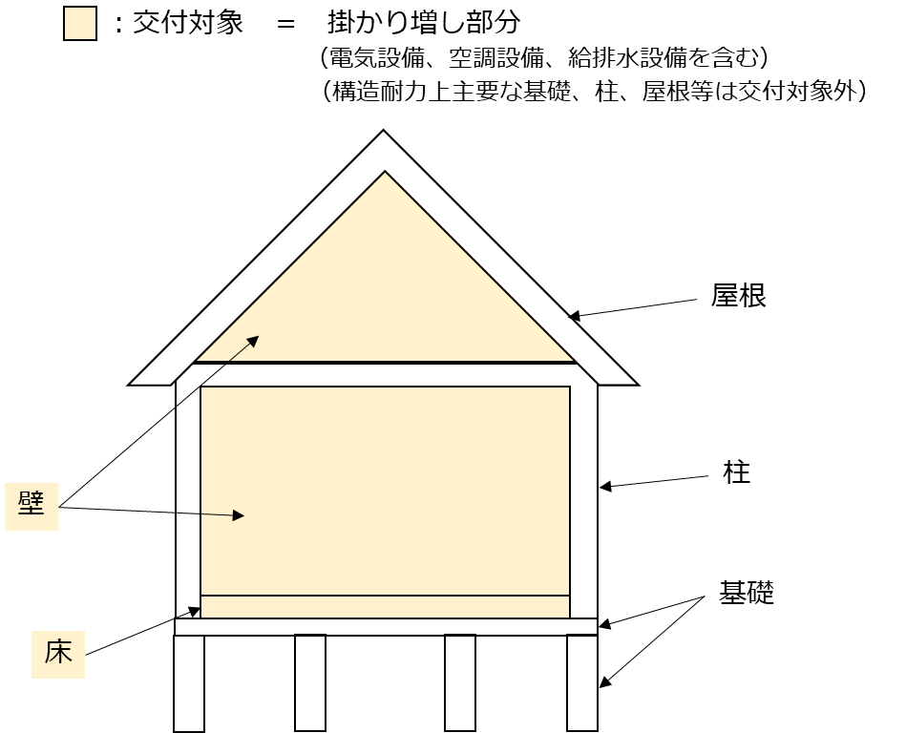 |  |  |  |  |  | 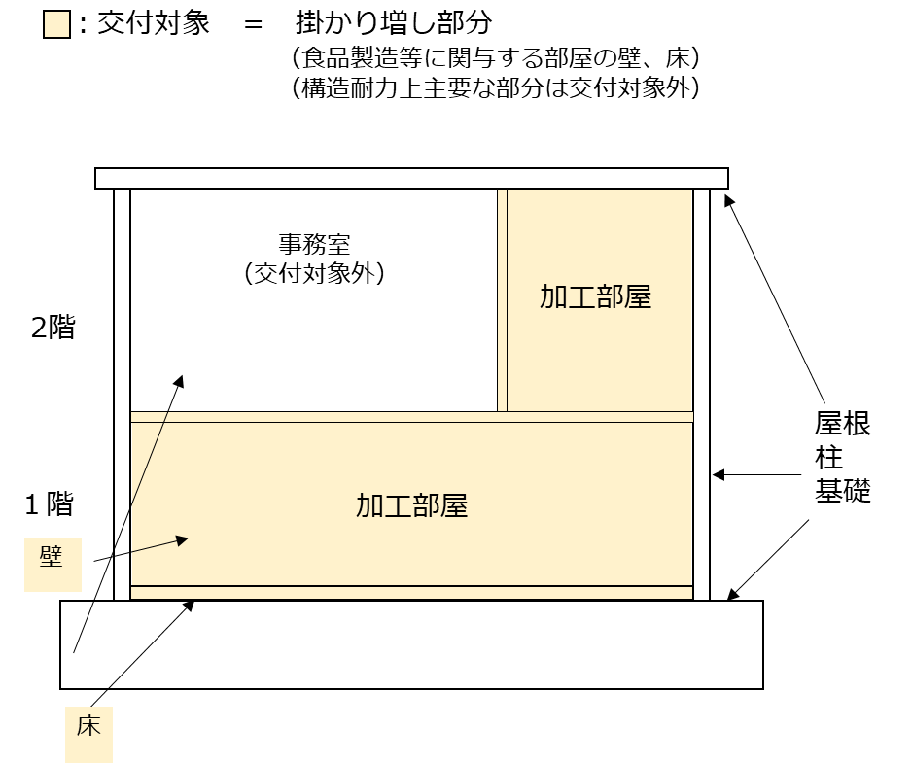
（２）効果促進事業（交付等要綱第６第２項第２号関係） |  |  |  |  |  |  |  |  |  |  |  |  |  |  |  |  |  |  |  |  |  |  |  |  | 単位：円
事業内容 |  |  |  |  |  |  |  |  | 経 費 |  |  |  | 効果促進事業費 （交付対象事業費） （A＝B＋C＋D） |  | 効果促進事業費の負担区分 |  |  |  |  |  |  | 貸付けの詳細 |  |  | 実施予定 期間
 |  |  |  |  |  |  |  |  |  |  |  |  |  |  | 自己資金（B） |  | 地方公共団体等による助成金（C） |  |  |  | 交付金（D） | 貸付機関名 (株)日本政策金融公庫等 | 貸付 時期 | 償還 年数
 |  |  |  |  |  |  |  |  |  |  |  |  |  |  |  | うち貸付金 | 都道府県 |  | 市町村 | その他
※効果促進事業について、食品衛生の専門家をすでに社外に配置している等の特段の事情がない限り、必ず記載すること

 |  |  |  |  |  |  |  |  | 効果促進事業費の合計
注 効果促進事業を活用しない場合は、その理由を記載する。
（３）全体事業費（施設等整備事業費と効果促進事業費の合計額）
 |  |  |  |  |  |  |  |  |  |  |  |  |  |  |  |  |  | 単位：円
事業名 |  |  |  |  | 交付対象事業費 （A＝B＋C＋D） |  |  | 交付対象事業費の負担区分
 |  |  |  |  |  |  |  | 自己資金（B） |  |  |  |  | 地方公共団体等による助成金（C） |  |  |  | 交付金（D）
 |  |  |  |  |  |  |  |  |  |  |  | うち貸付金 | 都道府県 |  | 市町村 | その他
施設等整備事業
効果促進事業
全体事業費

（４）事業完了予定年月日 年 月 日

４成果目標
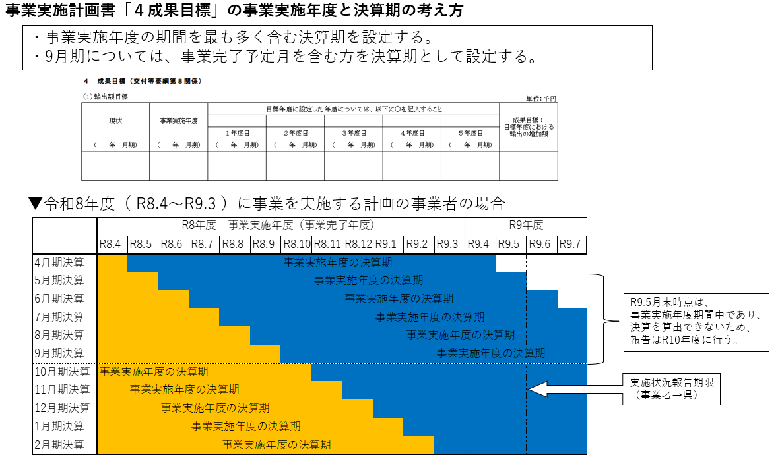
事業者の決算期で設定することを推奨しております。
４ 成果目標
（１）輸出額目標 | 事業実施年度に対応する事業者の会計年度での額を記載していただければ結構です。 |  |  |  |  |  | 単位：千円
現状 申請時点で把握可能な直近の年間輸出額 | 事業実施年度 | 目標年度に設定した年度については、以下に○を記入すること |  |  |  |  | 成果目標： 目標年度における 輸出の増加額
 |  |  |  |  |  | 〇
 |  | １年度目 | ２年度目 | ３年度目 | ４年度目 | ５年度目
（ 年 月期） | （ 年 月期） | （ 年 月期） | （ 年 月期） | （ 年 月期） | （ 年 月期） | （ 年 月期）
※目標年度における輸出額を、現状の輸出額と比較して２千万円以上増加させ、投資効率2.0以上とすることが応募要件となります。 ※今回、輸出先国の規制に対応するために整備する施設や機器を活用し製造等される商品の輸出額を記載してください。 （今回、輸出先国の規制に対応するために整備する施設や機器を活用せずに製造等される商品の輸出額は成果目標に計上できませんのでご注意ください。よって、現状額については 「２事業の概要等」の「2 別添（直近３年のうち年間輸出額が最大となる年度の内訳) と必ずしも一致しませんのでご注意ください。） ※輸出割合（輸出数量÷取扱数量）が増加している必要があります。
※１：「現状」には、把握可能な直近年の年間輸出額、「事業実施年度」には、本事業による施設等整備を実施する年度における年間輸出額見込みを記載する。 ※２：「１年度目」から「５年度目」の各年度における年間輸出額目標を記載する。 また、この期間中に目標年度を設定し、目標年度に設定した年度については、該当年度に○を記載する。 ※３：「成果目標」は、目標年度における輸出額 － 現状の輸出額 により算出の上、記載する。

（２）現状値補正
※現状値については、天災その他の外的要因により平年に比べて大幅に変動しており、当該現状値のままでは適切なでない場合は、当該現状値を補正できるものとする。
この場合、現状値は太字・斜体で記載するとともに、「根拠資料等」欄に現状値を補正した要因及び補正の方法（現状値の補正過程）を記載すること。
根拠資料等

５配分基準
５ 配分基準（交付等要綱第７第２項関係）

No. | 評価項目及び配点基準 | 該当する項目に、ポイント及びポイントの加算根拠を記載すること |  | ポイント
① | すでに輸出実績がある場合、直近３年のうち年間輸出額の最大金額が次のいずれかに該当する場合、当該ポイントを加算する。（複数選択不可） | ア １億円 ≦ 輸出額 |  | 3
 |  | イ ５千万円 ≦ 輸出額 ＜ １億円 |  | 2
 |  | ウ １千万円 ≦ 輸出額 ＜ ５千万円 |  | 1
この場合２ポイント加算になります。
 | （ポイント加算根拠） ここで言う輸出額とは事業実施計画書における対象品目以外も含めた事業者全体についてです。 事業実施計画書 「２事業の概要等」の「2 別添（直近３年のうち年間輸出額が最大となる年度の内訳)」の数字と合致させてください。 記載例 : 2 別添（直近３年のうち年間輸出額が最大となる年度の内訳)」より 輸出額：9千万円
② | 次のいずれかの認定・認証をすでに取得している場合、当該ポイントを加算する。（複数選択不可） | ア 輸出促進法の第17条に基づく適合施設の認定 |  | 4
 |  | イ ISO22000、GFSI承認規格（FSSC22000、SQF、JFS-C等）、 FSMA（米国食品安全強化法）への対応、ハラール・コーシャ |  | 3
 |  | ウ JFS-B、有機JAS等（加工・流通施設における取得のみ対象） |  | 1
 | （ポイント加算根拠） ポイント加算根拠となる「認定・認証及び取得年月日」を記載し、根拠資料を別添で添付してください。 記載例 : ISO22000 〇〇工場 品目〇〇 〇年〇月〇日取得
③ | 次の項目のいずれかに該当する場合、当該ポイントを加算する。（複数選択不可） | 目標年度における輸出の増加額
 |  | ア １億円 ≦ 増加額 |  | 5
 |  | イ ５千万円 ≦ 増加額 ＜ １億円 |  | 4
 |  | ウ ３千万円 ≦ 増加額 ＜ ５千万円 |  | 3
 |  | エ ２千万円 ≦ 増加額 ＜ ３千万円 |  | 2
 | （ポイント加算根拠） 4 成果目標の「成果目標 : 目標年度における輸出の増加額」と合致させてください。 記載例 : 事業実施計画書 ４ 成果目標より 輸出の増加額：〇〇円
④ | 次の第１号若しくは第２号の認定・認証を事業実施計画にて取得予定としている場合又は第３号の対応を行う場合、当該ポイントを加算する。（複数選択不可） | （１）輸出促進法の第17条に基づく適合施設の認定 |  | 5
 |  | （２）輸出に対応するために必要な認証
 |  | ア ISO22000、GFSI承認規格（FSSC22000、SQF、JFS-C等）、FSMA（米国食品安全強化法）への対応、ハラール・コーシャ |  | 4
 |  | イ JFS-B、有機JAS等（加工・流通施設における取得のみ対象） |  | 1
 |  | （３）輸出先国における検疫や添加物等の規制への対応 |  | 4
 | （ポイント加算根拠） ポイント加算根拠となる取得予定の認定・認証及び取得予定年月を記載 記載例 : FSSC22000 〇〇工場 品目〇〇 〇年〇月取得予定
⑤ | ALPS処理水の海洋放出に伴い輸入規制強化の対象となった品目のうち、次のいずれかの品目で、輸入規制強化を行った国・地域以外で輸出向けHACCP等の認定・認証を取得予定としている水産加工事業者の場合、当該ポイントを加算する。 | （１）ホタテ又はナマコ （２）事業者の輸入規制強化を行った国・地域への輸出依存度が高く（２割以上）、年間の販売額が100万円以上の品目 |  | 2

 | （ポイント加算根拠） ポイント加算根拠となる品目を記載し、（２）の該当する場合は、輸出依存度と年間の販売額を記載 記載例 : ホタテ、ブリ（輸出依存度 55％、年間の販売額 2,200万円）
⑥ | 令和７年に米国が発表した関税措置により影響を受け、又は受ける見込みのある事業者である。 |  |  | 2
 | （ポイント加算根拠） ポイント加算根拠となる影響（見込み含む）を記載し、根拠資料を別添で添付 記載例：米国への輸出割合が〇〇％（輸出額：〇〇円）である。関税措置に伴い米国への輸出割合が〇〇％（輸出額：〇〇円）減少する見込み。（資料添付）
⑦ | 次のいずれかの取組に該当する場合、当該ポイントを加算する。（複数選択不可） | （１）輸出向けHACCP等の認定・認証の取得に向けて、品質・衛生管理専門家等を活用した調査・検討を十分に行った取組となっている。 |  | 2
 |  | （２）検疫や添加物等の規制への対応として、当該規制に係る専門家を活用した調査・検討を十分に行った取組となっている。 |  | 2
 | （ポイント加算根拠） ポイント加算根拠となる内容を記載し、証拠資料を別添で添付 記載例 : 〇〇コンサルタントから指導を受けている（資料添付）
⑧ | 「農林水産物・食品の輸出拡大実行戦略」において重点品目に位置づけられた品目の輸出拡大に向けた取組となっている。 |  |  | 2
 | （ポイント加算根拠） 「農林水産物・食品の輸出拡大実行戦略」において重点品目に位置づけられた２８の重点品目のうち、どの品目かを記載してください。 ただし、社として重点品目の商品を輸出しているとしても、本事業で整備して生産する商品が重点品目とは別のラインである等の場合は加点不可です。 記載例 : 重点品目「菓子」
⑨ | 施設の新設・増築を伴う事業実施計画となっている。 |  |  | 1
当事業を活用し整備した施設・機器で製造等される予定の輸出商品の現状の主原料の国産原料使用割合を重量で算出して下さい。
現状、輸出していない商品であっても、事業実施後に輸出予定の商品と一致し、国内販売の実績がある商品の場合はポイント加算可能。
 | （ポイント加算根拠） 「３機械・施設の整備計画等」において施設の新設・増築にかかる費用が掛かり増しで計上されている場合はその旨を記載ください。
⑩ | 輸出商品の主原料における国産原料の使用割合が、次のいずれかに該当する場合、当該ポイントを加算する。（複数選択不可） ※ 複数商品が該当する場合、全体で使用割合を算定すること。 ※ 将来的な目標ではなく、現状の重量で算定すること。 | ア 70％ ≦ 使用割合 |  | 2
 |  | イ 50％ ≦ 使用割合 ＜ 70％ |  | 1
 | （ポイント加算根拠） ポイント加算する場合は根拠となる内容を記載してください。「4.成果目標の別添(成果目標の設定根拠)」で整理される品目全体で算出してください。以下の参考例を参考に、算出根拠をここに記載してください。別添として添付していただいても結構です。 (計算等の参考例) ①主原料は製品当たりの重量割合が最も多い原料です（水を除く）。 ②製品が2種類の場合の国産原料使用割合の算出方法・・・現状の重量から算出してください。（まだ輸出していない場合は、サンプル輸出した製品又は国内出荷製品の重量で算出） 〇（A商品の輸出量/全体の輸出量×A商品の国産割合）＋（B商品の輸出量/全体の輸出量×B商品の国産割合）＝国産割合
⑪ | 中小企業基本法（昭和三十八年法律第百五十四号）第二条で規定される中小企業者又は小規模企業者である。 |  |  | 1
 | （ポイント加算根拠） ポイント加算する場合は根拠となる内容を記載してください。中小企業基本法（昭和三十八年法律第百五十四号）第二条の何号により中小企業となるのかを記載してください。資本金及び従業員の数を記載し、確認できる資料を添付してください。 記載例 : 資本金が5000万円の製造業者であるため、中小企業に該当
⑫ | 【都道府県ポイント】 地域の振興作物・産品など地域の実情を踏まえた取組となっているか。 | ア 地域の実情を踏まえた取組となっており、十分に効果が見込まれる。 |  | 2
 |  | イ 地域の実情を踏まえた取組となっており、概ね効果が見込まれる。 |  | 1
⑬ | GFP大規模輸出産地生産基盤強化プロジェクト若しくは大規模輸出産地モデル形成等支援事業に採択された間接補助事業者（間接補助事業者と共にプロジェクトを実施する参画事業者を含む。）又はフラッグシップ輸出産地（フラッグシップ輸出産地選定実施要領（令和６年４月19日付け６輸国第256号）第５の規定により認定証の交付を受けた産地をいう。）に参画している事業者である。 |  |  | 2
 | （ポイント加算根拠） ポイント加算根拠となる内容を記載し、証拠資料を別添で添付 記載例 : GFP大規模輸出産地生産基盤強化プロジェクトに採択された間接補助事業者である。（資料添付）
⑭ | 次の取組に該当する場合、当該ポイントを加算する。（複数選択可） | （１）環境と調和のとれた食料システム確立のための環境負荷低減事業活動の促進等に関する法律（令和４年法律第37号。以下「みどりの食料システム法」という。）第40条第１項に規定する認定基盤確立事業者である。 |  | 1
 |  | （２）みどりの食料システム法第15条第２項第３号に規定する特定区域におけるみどりの食料システム法第23条に規定する認定事業活動を通じて生産された農林水産物を原材料として用いている。 |  | 1
 | （ポイント加算根拠） ポイント加算根拠となる内容を記載し、証拠資料を別添で添付 記載例 : 認定事業活動を通じて生産された農林水産物を原材料として用いている。（資料添付）
合計（ポイント欄については、最大合計点） |  |  | 0 | 35
(注）当該項目については、交付等要綱別表２の配分基準表に基づき記入することとし、評価項目①から⑪まで、⑬及び⑭は事業実施主体が記入すること。 また、評価項目⑫については、本事業計画が地域の実情を踏まえた取組となっているか都道府県が判断の上、地方農政局長等への本事業計画の提出の際、記入すること。

